Sheet1
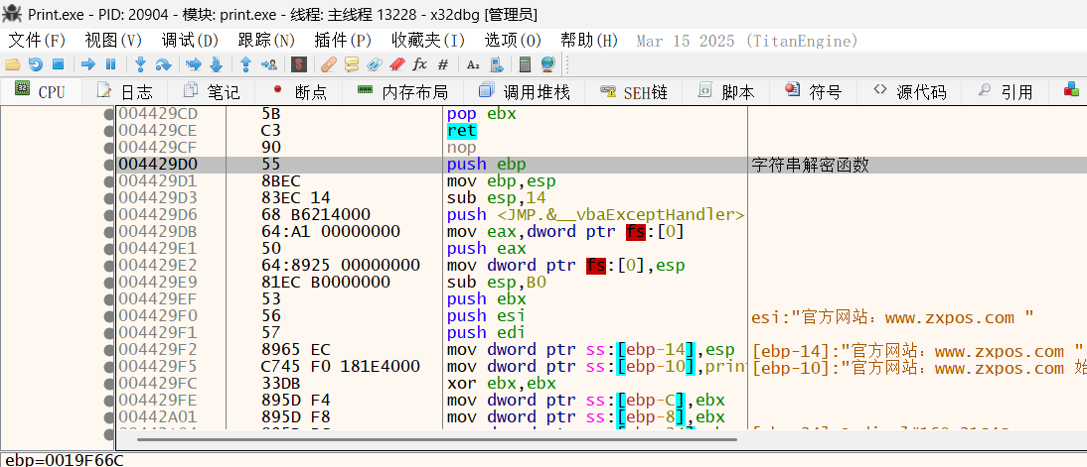
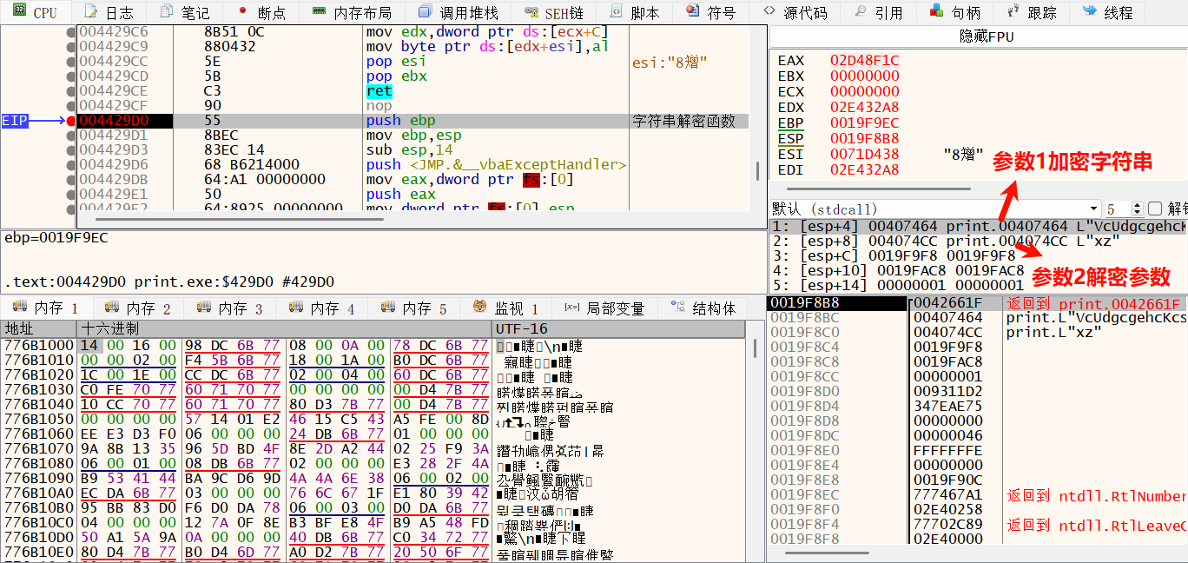
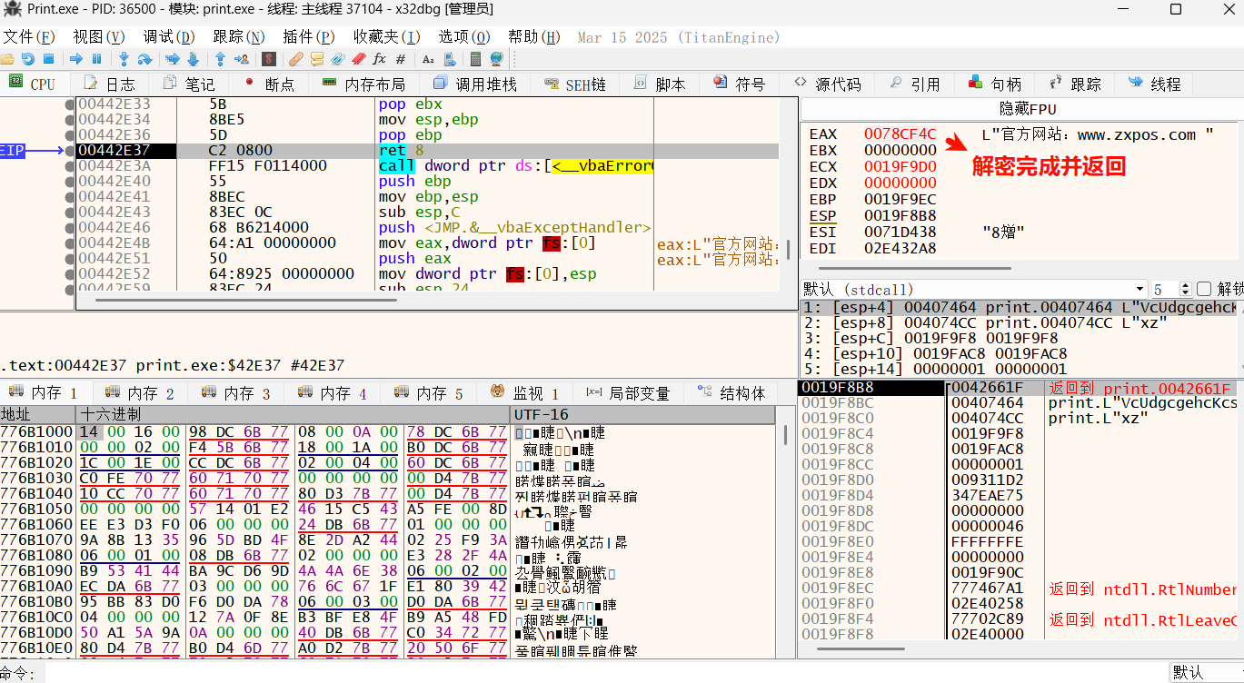
定位解密字符串函数

1.扫描内存，搜索已解密的地址

2.从解密的地址开始溯源
经过多次特征匹配，该字符串的地址一定会分配在某块堆内存模块的+0xA600地址处
需要调用win32api可能为HeapAlloc 和 VirtualAlloc

Hook 函数 HeapAlloc参数及返回值，根据偏移0xA600下条件断点

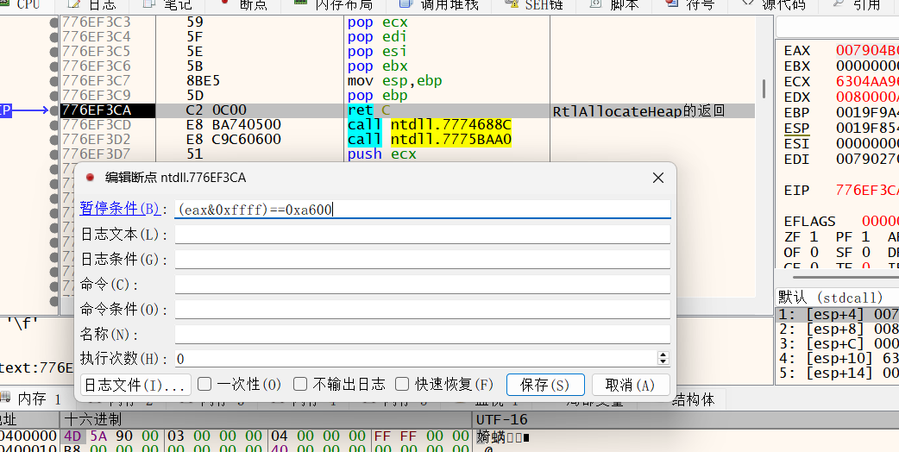

通过几次断点，可以看到目标字符串已解密，地址存在esi，为拷贝字符串做准备，一切符合预期

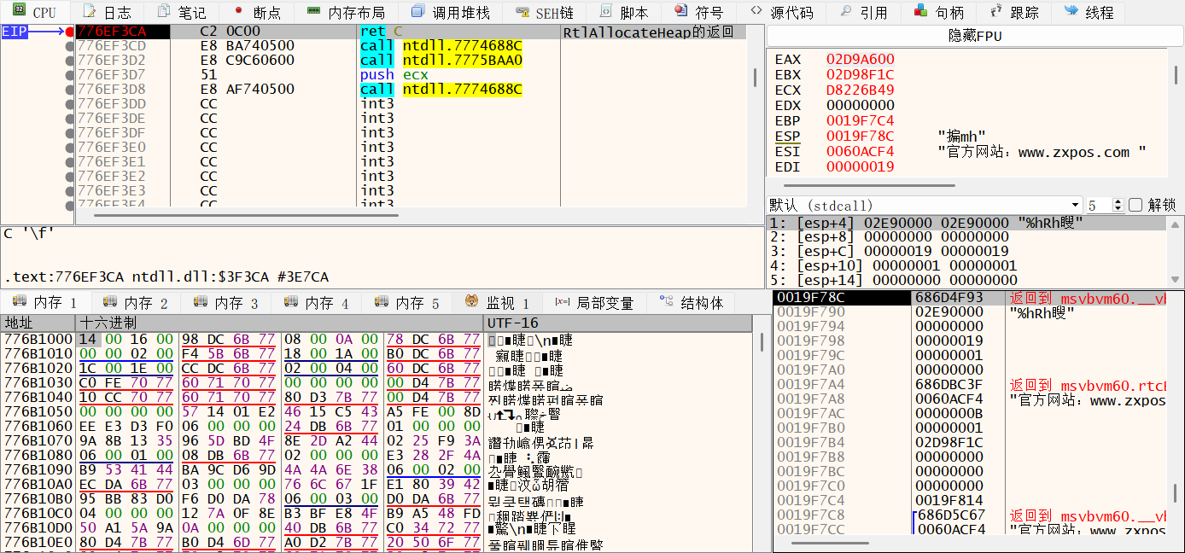

跟踪代码，解密后的地址赋值给esi时断点

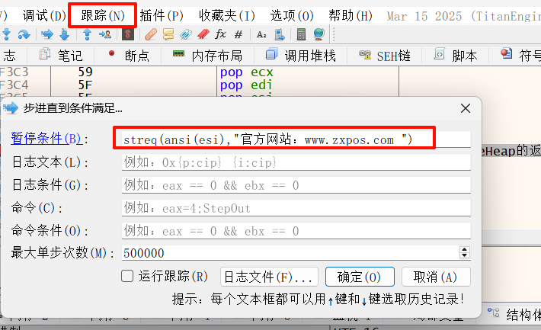

最后定位到模块oleaut32.dll，查看调用堆栈
解密字符串的函数一定是从主程序print.exe中调用的

至此，成功定位解密函数

